Capa



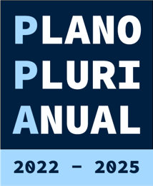

Relatório de Monitoramento do Plano Plurianual
(PPA) 2022-2025 - Etapa 2025
Anexo II - Resultado dos Indicadores

